SEERRO
SEERRO
Retorna um valor especificado se uma fórmula gerar um erro; caso contrário, retorna o resultado da fórmula. Use a função SEERRO para capturar e controlar os erros em uma fórmula.
SINTAXE
SEERRO(valor, valor_se_erro)
Dividendo | Divisor | Total
1830 | 28
1127 | 0
1493 | 49
1107 | 23
1618
1907 | 19
1432 | 29
1464 | 25
1707 | 50
1755 | 0
1247 | 50
1588 | 17
1137 | 19
1561 | 26

Atividade META
Atividade - META

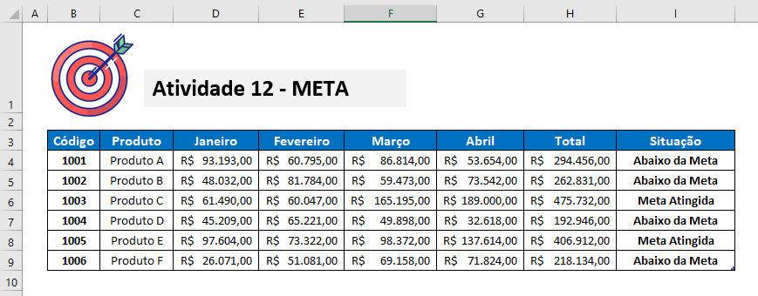
ATIVIDADE META
1) Promoção
Se a venda total estiver a partir de 400 mil reais, então Meta Atingida, caso contrário ficamos abaixo da Meta.
 | Código | Produto | Janeiro | Fevereiro | Março | Abril | Total | Situação
 | 1001 | Produto A | R$ 93,193.00 | R$ 60,795.00 | R$ 86,814.00 | R$ 53,654.00
 | 1002 | Produto B | R$ 48,032.00 | R$ 81,784.00 | R$ 59,473.00 | R$ 250,000.00
 | 1003 | Produto C | R$ 61,490.00 | R$ 60,047.00 | R$ 165,195.00 | R$ 189,000.00
 | 1004 | Produto D | R$ 45,209.00 | R$ 65,221.00 | R$ 49,898.00 | R$ 32,618.00
 | 1005 | Produto E | R$ 97,604.00 | R$ 73,322.00 | R$ 98,372.00 | R$ 137,614.00
 | 1006 | Produto F | R$ 26,071.00 | R$ 51,081.00 | R$ 69,158.00 | R$ 71,824.00

Função Se Simples I
Função Se na Tabela de dados
Se o colaborador for maior de idade então retornar como valor verdadeiro a resposta Maior, caso contrário retornar como resposta falsa a expressão Menor
A Função Se pode ser feita de variadas formas e baseado na orientação do seu Instrutor, usando as colunas D, E e F execute esses procedimentos
TABELA DE DADOS
Colaborador | Idade | Exemplo 1 | Exemplo 2 | Maior de idade 3
Ana Maria | 18
Luzinete Lima | 17
Eduardo Yto | 29
Yto Nihon | 20
Marcos Caldeira | 18
Marisete Dias | 45
Carla Alencar | 15
Mateus Martins | 22
Joaquim Nabuco | 29
Berenice Borba | 31
Manoel Rodrigues | 22
Francisco César | 15

Função Se Simples II
TABELA DE METAS E VENDAS 2017
Representante | Filial | Meta | 1º Trimestre | 2º Trimestre | 3º Trimestre | 4º Trimestre | Média de vendas | Situação
Ana Luisa | Barueri | 1,953,550.00 | 7,145,278.00 | 4,013,327.00 | 9,502,713.00 | 5,349,417.00 | 6,502,683.75
Carmen Oliveira | Sorocaba | 8,422,219.00 | 2,068,932.00 | 9,159,065.00 | 2,068,932.00 | 1,516,848.00 | 3,703,444.25 |  | Critérios
Eduardo Silva | Cajamar | 1,666,184.00 | 4,351,917.00 | 4,923,778.00 | 5,949,417.00 | 3,900,864.00 | 4,781,494.00 |  | < 5 milhões | Não tem Bônus
Géssica Leonardo | Los Angeles | 6,743,232.00 | 3,547,813.00 | 8,068,638.00 | 2,831,937.00 | 2,481,432.00 | 4,232,455.00 |  | >= 5 milhões | Tem Bônus
Heitor Passos | Quebec | 5,399,138.00 | 8,849,771.00 | 9,651,644.00 | 4,565,987.00 | 3,201,077.00 | 6,567,119.75
Isaac Novaes | Dublin | 9,392,702.00 | 9,159,065.00 | 7,081,959.00 | 1,547,606.00 | 1,746,546.00 | 4,883,794.00
Judith Shermann | Luanda | 9,257,488.00 | 2,956,471.00 | 2,441,407.00 | 2,956,471.00 | 9,651,644.00 | 4,501,498.25
Lidia Madeira | Chiba | 9,014,512.00 | 9,861,365.00 | 9,781,234.00 | 2,831,937.00 | 7,987,337.00 | 7,615,468.25
Marieta Bomtempo | Utah | 3,486,507.00 | 6,127,963.00 | 1,953,733.00 | 5,334,834.00 | 5,666,488.00 | 4,770,754.50
Luzinete Lima | Assunção | 4,098,641.00 | 3,190,117.00 | 5,968,766.00 | 5,930,430.00 | 5,100,098.00 | 5,047,352.75
Tiago Guilherme | Medelín | 6,458,199.00 | 9,075,066.00 | 9,651,644.00 | 1,115,845.00 | 6,795,761.00 | 6,659,579.00
Valter Sousa | Boituva | 2,638,795.00 | 4,593,057.00 | 8,575,801.00 | 3,190,117.00 | 1,000,000.00 | 4,339,743.75

Nesta atividade
O seu alvo é a média de vendas!
Utilizaremos a função:
SE
* Se a média de vendas for menor que 5 milhões, "Não tem Bônus"; Se a média for maior ou igual a 5 milhões então "tem bônus"

Se Aninhado
Vendedores | 1º Bim | 2º Bim | 3º Bim | 4º Bim | Média | Bônus | %
Tereza | 46,096.00 | 64,295.00 | 50,140.00 | 14,563.00 | 43,773.50
Eduardo | 31,360.00 | 54,530.00 | 39,792.00 | 47,631.00 | 43,328.25
Carlo | 16,093.00 | 9,054.00 | 9,299.00 | 88,000.00 | 30,611.50
Beth | 41,680.00 | 28,394.00 | 27,917.00 | 25,567.00 | 30,889.50
Maria Sandra | 90,332.00 | 64,589.00 | 60,243.00 | - | 53,791.00
Fermindo | 37,772.00 | 13,626.00 | 13,756.00 | 100,000.00 | 41,288.50
Claudio | 34,597.00 | 47,460.00 | 51,501.00 | 67,536.00 | 50,273.50
Silvia | 86,809.00 | 75,650.00 | 24,793.00 | 58,835.00 | 61,521.75

SE ANINHADO
1) Bônus
Se a Média das Vendas estiver abaixo de 30.000,00 não terá direito a bônus, Se a Média das Vendas estiver entre 30.000,00 e 60.000,00 bônus de 5%, Se não Bônus de 7%,
De | Até | Porcentagem
R$ - | R$ 30,000.00 | 0%
R$ 30,000.01 | R$ 60,000.00 | 5%
R$ 60,000.01 |  | 7%

Conceitos Dia.da.semana
Data | 1 | 2 | 3 | Tipo | Retorno
01/01/2021 |  |  |  | 1 | Números 1 (domingo) a 7 (sábado).
02/01/2021 |  |  |  | 2 | Números 1 (segunda-feira) a 7 (domingo).
03/01/2021 |  |  |  | 3 | Números 0 (segunda-feira) a 6 (domingo).
04/01/2021 |  |  |  | 11 | Números 1 (segunda-feira) a 7 (domingo).
05/01/2021 |  |  |  | 12 | Números 1 (terça-feira) a 7 (segunda-feira).
06/01/2021 |  |  |  | 13 | Números 1 (quarta-feira) a 7 (terça-feira).
07/01/2021 |  |  |  | 14 | Números 1 (quinta-feira) a 7 (quarta-feira).
08/01/2021 |  |  |  | 15 | Números 1 (sexta-feira) a 7 (quinta-feira).
09/01/2021 |  |  |  | 16 | Números 1 (sábado) a 7 (sexta-feira).
10/01/2021 |  |  |  | 17 | Números 1 (domingo) a 7 (sábado).
11/01/2021
FUNÇÕES DATA
DIA.DA.SEMANA - Retorna o dia da semana correspondente a uma data. O dia é dado como um inteiro, variando de 1 (domingo) a 7 (sábado), por padrão.
SINTAXE
=DIA.DA.SEMANA(núm_série,[retornar_tipo])
12/01/2021
13/01/2021
14/01/2021
15/01/2021
16/01/2021
17/01/2021
18/01/2021
19/01/2021
20/01/2021
21/01/2021
22/01/2021
23/01/2021
24/01/2021
25/01/2021
26/01/2021
27/01/2021
28/01/2021
29/01/2021
30/01/2021
31/01/2021
01/02/2021
02/02/2021
03/02/2021
04/02/2021
05/02/2021
06/02/2021
07/02/2021
08/02/2021
09/02/2021
10/02/2021
11/02/2021
12/02/2021
13/02/2021
14/02/2021
15/02/2021
16/02/2021
17/02/2021
18/02/2021
19/02/2021
20/02/2021
21/02/2021
22/02/2021
23/02/2021
24/02/2021
25/02/2021
26/02/2021
27/02/2021
28/02/2021
01/03/2021
02/03/2021
03/03/2021
04/03/2021
05/03/2021
06/03/2021
07/03/2021
08/03/2021
09/03/2021
10/03/2021
11/03/2021
12/03/2021
13/03/2021
14/03/2021
15/03/2021
16/03/2021
17/03/2021
18/03/2021
19/03/2021
20/03/2021
21/03/2021
22/03/2021
23/03/2021
24/03/2021
25/03/2021
26/03/2021
27/03/2021
28/03/2021
29/03/2021
30/03/2021
31/03/2021
01/04/2021
02/04/2021
03/04/2021
04/04/2021
05/04/2021
06/04/2021
07/04/2021
08/04/2021
09/04/2021
10/04/2021
11/04/2021
12/04/2021
13/04/2021
14/04/2021
15/04/2021
16/04/2021
17/04/2021
18/04/2021
19/04/2021
20/04/2021
21/04/2021
22/04/2021
23/04/2021
24/04/2021
25/04/2021
26/04/2021
27/04/2021
28/04/2021
29/04/2021
30/04/2021
01/05/2021
02/05/2021
03/05/2021
04/05/2021
05/05/2021
06/05/2021
07/05/2021
08/05/2021
09/05/2021
10/05/2021
11/05/2021
12/05/2021
13/05/2021
14/05/2021
15/05/2021
16/05/2021
17/05/2021
18/05/2021
19/05/2021
20/05/2021
21/05/2021
22/05/2021
23/05/2021
24/05/2021
25/05/2021
26/05/2021
27/05/2021
28/05/2021
29/05/2021
30/05/2021
31/05/2021
01/06/2021
02/06/2021
03/06/2021
04/06/2021
05/06/2021
06/06/2021
07/06/2021
08/06/2021
09/06/2021
10/06/2021
11/06/2021
12/06/2021
13/06/2021
14/06/2021
15/06/2021
16/06/2021
17/06/2021
18/06/2021
19/06/2021
20/06/2021
21/06/2021
22/06/2021
23/06/2021
24/06/2021
25/06/2021
26/06/2021
27/06/2021
28/06/2021
29/06/2021
30/06/2021
01/07/2021
02/07/2021
03/07/2021
04/07/2021
05/07/2021
06/07/2021
07/07/2021
08/07/2021
09/07/2021
10/07/2021
11/07/2021
12/07/2021
13/07/2021
14/07/2021
15/07/2021
16/07/2021
17/07/2021
18/07/2021
19/07/2021
20/07/2021
21/07/2021
22/07/2021
23/07/2021
24/07/2021
25/07/2021
26/07/2021
27/07/2021
28/07/2021
29/07/2021
30/07/2021
31/07/2021
01/08/2021
02/08/2021
03/08/2021
04/08/2021
05/08/2021
06/08/2021
07/08/2021
08/08/2021
09/08/2021
10/08/2021
11/08/2021
12/08/2021
13/08/2021
14/08/2021
15/08/2021
16/08/2021
17/08/2021
18/08/2021
19/08/2021
20/08/2021
21/08/2021
22/08/2021
23/08/2021
24/08/2021
25/08/2021
26/08/2021
27/08/2021
28/08/2021
29/08/2021
30/08/2021
31/08/2021
01/09/2021
02/09/2021
03/09/2021
04/09/2021
05/09/2021
06/09/2021
07/09/2021
08/09/2021
09/09/2021
10/09/2021
11/09/2021
12/09/2021
13/09/2021
14/09/2021
15/09/2021
16/09/2021
17/09/2021
18/09/2021
19/09/2021
20/09/2021
21/09/2021
22/09/2021
23/09/2021
24/09/2021
25/09/2021
26/09/2021
27/09/2021
28/09/2021
29/09/2021
30/09/2021
01/10/2021
02/10/2021
03/10/2021
04/10/2021
05/10/2021
06/10/2021
07/10/2021
08/10/2021
09/10/2021
10/10/2021
11/10/2021
12/10/2021
13/10/2021
14/10/2021
15/10/2021
16/10/2021
17/10/2021
18/10/2021
19/10/2021
20/10/2021
21/10/2021
22/10/2021
23/10/2021
24/10/2021
25/10/2021
26/10/2021
27/10/2021
28/10/2021
29/10/2021
30/10/2021
31/10/2021
01/11/2021
02/11/2021
03/11/2021
04/11/2021
05/11/2021
06/11/2021
07/11/2021
08/11/2021
09/11/2021
10/11/2021
11/11/2021
12/11/2021
13/11/2021
14/11/2021
15/11/2021
16/11/2021
17/11/2021
18/11/2021
19/11/2021
20/11/2021
21/11/2021
22/11/2021
23/11/2021
24/11/2021
25/11/2021
26/11/2021
27/11/2021
28/11/2021
29/11/2021
30/11/2021
01/12/2021
02/12/2021
03/12/2021
04/12/2021
05/12/2021
06/12/2021
07/12/2021
08/12/2021
09/12/2021
10/12/2021
11/12/2021
12/12/2021
13/12/2021
14/12/2021
15/12/2021
16/12/2021
17/12/2021
18/12/2021
19/12/2021
20/12/2021
21/12/2021
22/12/2021
23/12/2021
24/12/2021
25/12/2021
26/12/2021
27/12/2021
28/12/2021
29/12/2021
30/12/2021
31/12/2021

Diadasemana e Função SE
1) Status
Verificar se a data de entrega cai em um domingo, caso seja verdadeiro, então "Não efetuar entrega", caso contrário "Efetuar Entrega".
Atividade - Data de Entrega

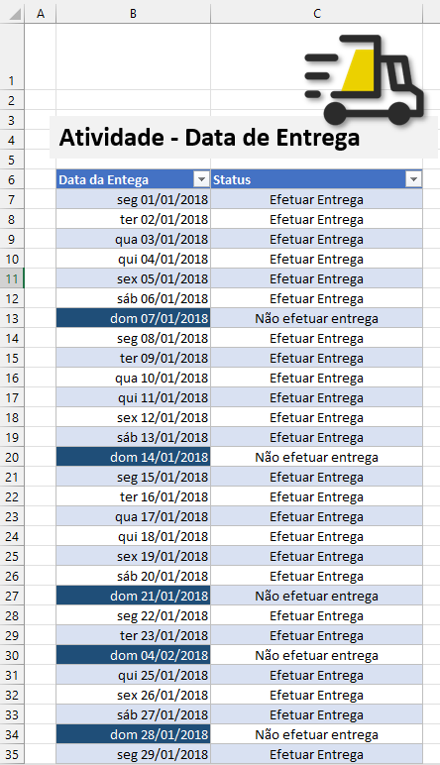
Data da Entrega | Status
01/01/2018
02/01/2018
03/01/2018
04/01/2018
05/01/2018
06/01/2018
07/01/2018
08/01/2018
09/01/2018
10/01/2018
11/01/2018
12/01/2018
13/01/2018
14/01/2018
15/01/2018
16/01/2018
17/01/2018
18/01/2018
19/01/2018
20/01/2018
21/01/2018
22/01/2018
23/01/2018
04/02/2018
25/01/2018
26/01/2018
27/01/2018
28/01/2018
29/01/2018
30/01/2018
31/01/2018

Função Se - Desafio I
Data | Entrada Manhã | Saída Manhã | Entrada Tarde | Saída Tarde | Duração
2019-04-01 | 9:00:00 | 12:00:00 | 13:00:00 | 18:00:00
2019-04-02 | 6:26:09 | 12:10:21 | 13:06:41 | 17:02:08
2019-04-03 | 7:54:59 | 13:37:17 | 14:49:04 | 16:51:00
2019-04-04 | 10:52:09 | 13:07:32 | 13:43:41 | 19:23:45
2019-04-05 | 8:27:52 | 11:16:11 | 13:02:31 | 16:38:14
Dicas para o Desafio Final das funções lógicas
A função Se deverá olhar para o sábado e domingo e retornar como resultado uma célula em branco quando não existir expediente naquela data.
Sei que você consegue!
Força!
2019-04-06
2019-04-07
2019-04-08 | 10:02:35 | 13:38:16 | 14:58:05 | 17:58:46
2019-04-09 | 9:37:47 | 13:19:52 | 14:33:13 | 20:20:38
2019-04-10 | 9:02:39 | 12:04:26 | 13:42:10 | 18:23:46
2019-04-11 | 8:25:39 | 12:31:53 | 14:54:14 | 19:51:19
2019-04-12 | 6:19:34 | 13:52:28 | 15:08:01 | 19:04:10
2019-04-13
2019-04-14
2019-04-15 | 7:02:10 | 11:00:58 | 14:24:32 | 20:32:20
2019-04-16 | 7:45:51 | 12:22:04 | 13:26:40 | 17:14:24
2019-04-17 | 10:30:51 | 12:51:28 | 14:15:24 | 18:02:36
2019-04-18 | 10:02:35 | 13:38:16 | 14:58:05 | 17:58:46
2019-04-19 | 6:59:32 | 11:39:44 | 13:51:20 | 21:27:13
2019-04-20
2019-04-21
2019-04-22 | 9:37:47 | 13:19:52 | 14:33:13 | 20:20:38
2019-04-23 | 9:02:39 | 12:04:26 | 13:42:10 | 18:23:46
2019-04-24 | 6:26:09 | 12:10:21 | 13:06:41 | 17:02:08
2019-04-25 | 7:54:59 | 13:37:17 | 14:49:04 | 16:51:00
2019-04-26 | 10:52:09 | 13:07:32 | 13:43:41 | 19:23:45
2019-04-27
2019-04-28
2019-04-29 | 7:02:10 | 11:00:58 | 14:24:32 | 20:32:20
2019-04-30 | 7:45:51 | 12:22:04 | 13:26:40 | 17:14:24
2019-05-01 | 9:37:47 | 13:19:52 | 14:33:13 | 20:20:38
Total |  |  |  |  | 0:00:00

CAP 07 - FUNÇÕES MAT. E EST

FUNÇÕES MATEMÁTICA E FUNÇÕES DE ESTATÍSTICA
4
MÍNIMOSES e MÁXIMOSES
CONT.SE e CONT.SES
3
MÉDIASE e MÉDIASES.
2
SOMASE e SOMASES.
1
A seguir os principais tópicos deste capítulo:

SOMASE E SOMASES

SOMASE e SOMASES
Utilizar a função somase e somases

Vendedores | Data da Venda | Valor | Vendedor | SOMASE | SOMASES | 2020-01-01
Eduardo Yto | 2020-01-01 | 12,993.00 | Eduardo Yto* |  |  | 2020-01-02
Quitéria Dias | 2020-01-02 | 11,054.00 | Quitéria Dias |  |  | 2020-01-03
Tállia Larissa | 2020-01-03 | 14,922.00 | Tállia Larissa |  |  | 2020-01-04
Eduardo Yto | 2020-01-04 | 14,724.00 | Thiago Hiroshi
Quitéria Dias | 2020-01-01 | 15,790.00
Tállia Larissa | 2020-01-02 | 10,823.00
Thiago Hiroshi | 2020-01-03 | 11,638.00
Eduardo Yto | 2020-01-04 | 15,358.00 | Data Venda
Quitéria Dias | 2020-01-01 | 15,584.00
Tállia Larissa | 2020-01-02 | 12,049.00
Thiago Hiroshi | 2020-01-03 | 11,354.00
Eduardo Yto | 2020-01-04 | 15,869.00
Quitéria Dias | 2020-01-01 | 10,221.00
Tállia Larissa | 2020-01-02 | 12,776.00
Thiago Hiroshi | 2020-01-03 | 12,030.00
Eduardo Yto | 2020-01-04 | 14,971.00
Quitéria Dias | 2020-01-01 | 14,933.00
Tállia Larissa | 2020-01-02 | 11,986.00
Thiago Hiroshi | 2020-01-03 | 14,674.00
Quitéria Dias | 2020-01-04 | 10,351.00
Tállia Larissa | 2020-01-01 | 12,412.00
Thiago Hiroshi | 2020-01-02 | 11,389.00
Eduardo Yto | 2020-01-03 | 15,751.00
Quitéria Dias | 2020-01-01 | 11,983.00
Tállia Larissa | 2020-01-02 | 10,760.00
Thiago Hiroshi | 2020-01-01 | 15,939.00
Eduardo Yto | 2020-01-02 | 12,202.00
Quitéria Dias | 2020-01-03 | 12,271.00

MÉDIASE E MÉDIASES
MÉDIASE e MÉDIASES
Utilizar a função médiase e médiases

Vendedores | Data da Venda | Valor | Vendedor | MÉDIASE | MÉDIASES | 2020-01-01
Eduardo Yto | 2020-01-01 | 12,993.00 | Eduardo Yto* |  |  | 2020-01-02
Quitéria Dias | 2020-01-02 | 11,054.00 | Quitéria Dias |  |  | 2020-01-03
Tállia Larissa | 2020-01-03 | 14,922.00 | Tállia Larissa |  |  | 2020-01-04
Eduardo Yto | 2020-01-04 | 14,724.00 | Thiago Hiroshi
Quitéria Dias | 2020-01-01 | 15,790.00
Tállia Larissa | 2020-01-02 | 10,823.00
Thiago Hiroshi | 2020-01-03 | 11,638.00
Eduardo Yto | 2020-01-04 | 15,358.00 | Data Venda
Quitéria Dias | 2020-01-01 | 15,584.00
Tállia Larissa | 2020-01-02 | 12,049.00
Thiago Hiroshi | 2020-01-03 | 11,354.00
Eduardo Yto | 2020-01-04 | 15,869.00
Quitéria Dias | 2020-01-01 | 10,221.00
Tállia Larissa | 2020-01-02 | 12,776.00
Thiago Hiroshi | 2020-01-03 | 12,030.00
Eduardo Yto | 2020-01-04 | 14,971.00
Quitéria Dias | 2020-01-01 | 14,933.00
Tállia Larissa | 2020-01-02 | 11,986.00
Thiago Hiroshi | 2020-01-03 | 14,674.00
Quitéria Dias | 2020-01-04 | 10,351.00
Tállia Larissa | 2020-01-01 | 12,412.00
Thiago Hiroshi | 2020-01-02 | 11,389.00
Eduardo Yto | 2020-01-03 | 15,751.00
Quitéria Dias | 2020-01-01 | 11,983.00
Tállia Larissa | 2020-01-02 | 10,760.00
Thiago Hiroshi | 2020-01-01 | 15,939.00
Eduardo Yto | 2020-01-02 | 12,202.00
Quitéria Dias | 2020-01-03 | 12,271.00

CONT.SE E CONT.SES
CONT.SE e CONT.SES
Utilizar a função cont.se e cont.ses

Vendedores | Data da Venda | Valor | Vendedor | CONT.SE | CONT.SES | 2020-01-01
Eduardo Yto | 2020-01-01 | 12,993.00 | Eduardo Yto* |  |  | 2020-01-02
Quitéria Dias | 2020-01-02 | 11,054.00 | Quitéria Dias |  |  | 2020-01-03
Tállia Larissa | 2020-01-03 | 14,922.00 | Tállia Larissa |  |  | 2020-01-04
Eduardo Yto | 2020-01-04 | 14,724.00 | Thiago Hiroshi
Quitéria Dias | 2020-01-01 | 15,790.00 | Total
Tállia Larissa | 2020-01-02 | 10,823.00
Thiago Hiroshi | 2020-01-03 | 11,638.00
Eduardo Yto | 2020-01-04 | 15,358.00 | Data Venda
Quitéria Dias | 2020-01-01 | 15,584.00
Tállia Larissa | 2020-01-02 | 12,049.00
Thiago Hiroshi | 2020-01-03 | 11,354.00
Eduardo Yto | 2020-01-04 | 15,869.00
Quitéria Dias | 2020-01-01 | 10,221.00
Tállia Larissa | 2020-01-02 | 12,776.00
Thiago Hiroshi | 2020-01-03 | 12,030.00
Eduardo Yto | 2020-01-04 | 14,971.00
Quitéria Dias | 2020-01-01 | 14,933.00
Tállia Larissa | 2020-01-02 | 11,986.00
Thiago Hiroshi | 2020-01-03 | 14,674.00
Quitéria Dias | 2020-01-04 | 10,351.00
Tállia Larissa | 2020-01-01 | 12,412.00
Thiago Hiroshi | 2020-01-02 | 11,389.00
Eduardo Yto | 2020-01-03 | 15,751.00
Quitéria Dias | 2020-01-01 | 11,983.00
Tállia Larissa | 2020-01-02 | 10,760.00
Thiago Hiroshi | 2020-01-01 | 15,939.00
Eduardo Yto | 2020-01-02 | 12,202.00
Quitéria Dias | 2020-01-03 | 12,271.00
Eduardo Yto | 2020-01-04 | 0.01

Dia.da.semana
Data | Dia da Semana | 1 | 2 | 3 | 4 | 5 | 6 | 7
01/01/2021 |  | Domingo | Segunda-feira | Terça-feira | Quarta-feira | Quinta-feira | Sexta-feira | Sábado
02/01/2021
Na coluna Dia da Semana
Será necessário utilizar a função dia da semana para trazer os números que representam cada um dos dias da semana.
Na Tb_semanal (tabela acima)
Será necessário utilizar uma função que faça a contagem de dias da semana de acordo com o que é pedido.
Exemplo:
Precisamos saber quantos "Domingo" temos no ano, assim como todos os outros dias.
03/01/2021
04/01/2021
05/01/2021
06/01/2021
07/01/2021
08/01/2021
09/01/2021
10/01/2021
11/01/2021
12/01/2021
13/01/2021
14/01/2021
15/01/2021
16/01/2021
17/01/2021
18/01/2021
19/01/2021
20/01/2021
21/01/2021
22/01/2021
23/01/2021
24/01/2021
25/01/2021
26/01/2021
27/01/2021
28/01/2021
29/01/2021
30/01/2021
31/01/2021
01/02/2021
02/02/2021
03/02/2021
04/02/2021
05/02/2021
06/02/2021
07/02/2021
08/02/2021
09/02/2021
10/02/2021
11/02/2021
12/02/2021
13/02/2021
14/02/2021
15/02/2021
16/02/2021
17/02/2021
18/02/2021
19/02/2021
20/02/2021
21/02/2021
22/02/2021
23/02/2021
24/02/2021
25/02/2021
26/02/2021
27/02/2021
28/02/2021
01/03/2021
02/03/2021
03/03/2021
04/03/2021
05/03/2021
06/03/2021
07/03/2021
08/03/2021
09/03/2021
10/03/2021
11/03/2021
12/03/2021
13/03/2021
14/03/2021
15/03/2021
16/03/2021
17/03/2021
18/03/2021
19/03/2021
20/03/2021
21/03/2021
22/03/2021
23/03/2021
24/03/2021
25/03/2021
26/03/2021
27/03/2021
28/03/2021
29/03/2021
30/03/2021
31/03/2021
01/04/2021
02/04/2021
03/04/2021
04/04/2021
05/04/2021
06/04/2021
07/04/2021
08/04/2021
09/04/2021
10/04/2021
11/04/2021
12/04/2021
13/04/2021
14/04/2021
15/04/2021
16/04/2021
17/04/2021
18/04/2021
19/04/2021
20/04/2021
21/04/2021
22/04/2021
23/04/2021
24/04/2021
25/04/2021
26/04/2021
27/04/2021
28/04/2021
29/04/2021
30/04/2021
01/05/2021
02/05/2021
03/05/2021
04/05/2021
05/05/2021
06/05/2021
07/05/2021
08/05/2021
09/05/2021
10/05/2021
11/05/2021
12/05/2021
13/05/2021
14/05/2021
15/05/2021
16/05/2021
17/05/2021
18/05/2021
19/05/2021
20/05/2021
21/05/2021
22/05/2021
23/05/2021
24/05/2021
25/05/2021
26/05/2021
27/05/2021
28/05/2021
29/05/2021
30/05/2021
31/05/2021
01/06/2021
02/06/2021
03/06/2021
04/06/2021
05/06/2021
06/06/2021
07/06/2021
08/06/2021
09/06/2021
10/06/2021
11/06/2021
12/06/2021
13/06/2021
14/06/2021
15/06/2021
16/06/2021
17/06/2021
18/06/2021
19/06/2021
20/06/2021
21/06/2021
22/06/2021
23/06/2021
24/06/2021
25/06/2021
26/06/2021
27/06/2021
28/06/2021
29/06/2021
30/06/2021
01/07/2021
02/07/2021
03/07/2021
04/07/2021
05/07/2021
06/07/2021
07/07/2021
08/07/2021
09/07/2021
10/07/2021
11/07/2021
12/07/2021
13/07/2021
14/07/2021
15/07/2021
16/07/2021
17/07/2021
18/07/2021
19/07/2021
20/07/2021
21/07/2021
22/07/2021
23/07/2021
24/07/2021
25/07/2021
26/07/2021
27/07/2021
28/07/2021
29/07/2021
30/07/2021
31/07/2021
01/08/2021
02/08/2021
03/08/2021
04/08/2021
05/08/2021
06/08/2021
07/08/2021
08/08/2021
09/08/2021
10/08/2021
11/08/2021
12/08/2021
13/08/2021
14/08/2021
15/08/2021
16/08/2021
17/08/2021
18/08/2021
19/08/2021
20/08/2021
21/08/2021
22/08/2021
23/08/2021
24/08/2021
25/08/2021
26/08/2021
27/08/2021
28/08/2021
29/08/2021
30/08/2021
31/08/2021
01/09/2021
02/09/2021
03/09/2021
04/09/2021
05/09/2021
06/09/2021
07/09/2021
08/09/2021
09/09/2021
10/09/2021
11/09/2021
12/09/2021
13/09/2021
14/09/2021
15/09/2021
16/09/2021
17/09/2021
18/09/2021
19/09/2021
20/09/2021
21/09/2021
22/09/2021
23/09/2021
24/09/2021
25/09/2021
26/09/2021
27/09/2021
28/09/2021
29/09/2021
30/09/2021
01/10/2021
02/10/2021
03/10/2021
04/10/2021
05/10/2021
06/10/2021
07/10/2021
08/10/2021
09/10/2021
10/10/2021
11/10/2021
12/10/2021
13/10/2021
14/10/2021
15/10/2021
16/10/2021
17/10/2021
18/10/2021
19/10/2021
20/10/2021
21/10/2021
22/10/2021
23/10/2021
24/10/2021
25/10/2021
26/10/2021
27/10/2021
28/10/2021
29/10/2021
30/10/2021
31/10/2021
01/11/2021
02/11/2021
03/11/2021
04/11/2021
05/11/2021
06/11/2021
07/11/2021
08/11/2021
09/11/2021
10/11/2021
11/11/2021
12/11/2021
13/11/2021
14/11/2021
15/11/2021
16/11/2021
17/11/2021
18/11/2021
19/11/2021
20/11/2021
21/11/2021
22/11/2021
23/11/2021
24/11/2021
25/11/2021
26/11/2021
27/11/2021
28/11/2021
29/11/2021
30/11/2021
01/12/2021
02/12/2021
03/12/2021
04/12/2021
05/12/2021
06/12/2021
07/12/2021
08/12/2021
09/12/2021
10/12/2021
11/12/2021
12/12/2021
13/12/2021
14/12/2021
15/12/2021
16/12/2021
17/12/2021
18/12/2021
19/12/2021
20/12/2021
21/12/2021
22/12/2021
23/12/2021
24/12/2021
25/12/2021
26/12/2021
27/12/2021
28/12/2021
29/12/2021
30/12/2021
31/12/2021

PROCV em Intervalo de dados
CADASTRO DE PACIENTES |  |  | CONSULTA DE PACIENTES

ID | Nome Completo | Data de Nascimento | ID | Nome Completo | Data de Nascimento
A001 | Adenor Soares | 1987-12-15
A002 | Arthur Guimarães | 1982-01-01
A003 | Camila Apple | 1981-04-05
Nesta atividade (FOCO NO PROCV)
Nesta atividade vamos aplicar conceitos de formatação condicional com fórmulas, validação de dados e o uso preciso da função Procv.
Nos campos:
ID (célula i5) - Usaremos uma validação de dados;
Nome Completo (célula J5) - Usaremos o Procv
Data de nascimento - (célula K5) - Usaremos o Procv
Quando toda a explicação de Procv for passada, entraremos no assunto Formatação condicional e Validação de dados
A004 | Carmen Oliveira | 2008-04-18
A005 | Cátia Bertoldo | 1988-01-15
A006 | Cesar Paulino | 1985-09-30
A007 | Claudemir Mathias | 1990-12-21
A008 | Danilo José | 1994-04-22
A009 | Davi Sotero | 2007-05-24
A010 | Eduardo Yto | 2014-01-06
A011 | Guilhermina Nunes | 2017-05-28
A012 | Hellen Gonçalves | 2015-05-05
A013 | Jorge Barroso | 2018-07-04

A014 | José Gusmões | 2007-12-14
A015 | Luiza Lima | 1977-07-15
A016 | Marcia Menezes | 1960-04-11
A017 | Mariana Batista | 1944-05-04
A018 | Milena Savastin | 2012-12-12
A019 | Myrella Quincas | 2001-01-01
A020 | Tallia Silva | 2000-01-01
A021 | Thiago Hiroshi | 2009-12-14
A022 | Valdir Santos | 2003-12-18
A023 | Victor Shunsuke | 2007-03-03

PROCV nomeando intervalos
CADASTRO DE PACIENTES |  |  | CONSULTA DE PACIENTES

ID | Nome Completo | Data de Nascimento | ID | Nome Completo | Data de Nascimento
A001 | Adenor Soares | 1987-12-15
A002 | Arthur Guimarães | 1982-01-01
A003 | Camila Apple | 1981-04-05
A004 | Carmen Oliveira | 2008-04-18
Nesta atividade (FOCO NO PROCV)
Nesta atividade vamos aplicar o uso preciso da função Procv nomeando intervalo de dados.
Nomeando campos
Será necessário dar nome aos campos
Nos campos:
Nome Completo (célula J5) - Usaremos o Procv
Data de nascimento - (célula K5) - Usaremos o Procv
A005 | Cátia Bertoldo | 1988-01-15
A006 | Cesar Paulino | 1985-09-30
A007 | Claudemir Mathias | 1990-12-21
A008 | Danilo José | 1994-04-22
A009 | Davi Sotero | 2007-05-24
A010 | Eduardo Yto | 2014-01-06
A011 | Guilhermina Nunes | 2017-05-28
A012 | Hellen Gonçalves | 2015-05-05
A013 | Jorge Barroso | 2018-07-04
A014 | José Gusmões | 2007-12-14
A015 | Luiza Lima | 1977-07-15
A016 | Marcia Menezes | 1960-04-11
A017 | Mariana Batista | 1944-05-04
A018 | Milena Savastin | 2012-12-12
A019 | Myrella Quincas | 2001-01-01
A020 | Tallia Silva | 2000-01-01
A021 | Thiago Hiroshi | 2009-12-14
A022 | Valdir Santos | 2003-12-18
A023 | Victor Shunsuke | 2007-03-03

PROCV em tabelas
CADASTRO DE PACIENTES |  |  | CONSULTA DE PACIENTES

ID | Nome Completo | Data de Nascimento | ID | Nome Completo | Data de Nascimento
A001 | Adenor Soares | 1987-12-15
A002 | Arthur Guimarães | 1982-01-01
A003 | Camila Apple | 1981-04-05
Nesta atividade (FOCO NO PROCV)
Nesta atividade vamos aplicar o uso preciso da função Procv usando tabelas.
Nomeando tabelas
Será necessário dar nome aos campos
Nos campos:
Nome Completo (célula J5) - Usaremos o Procv
Data de nascimento - (célula K5) - Usaremos o Procv
A004 | Carmen Oliveira | 2008-04-18
A005 | Cátia Bertoldo | 1988-01-15
A006 | Cesar Paulino | 1985-09-30
A007 | Claudemir Mathias | 1990-12-21
A008 | Danilo José | 1994-04-22
A009 | Davi Sotero | 2007-05-24
A010 | Eduardo Yto | 2014-01-06
A011 | Guilhermina Nunes | 2017-05-28
A012 | Hellen Gonçalves | 2015-05-05
A013 | Jorge Barroso | 2018-07-04
A014 | José Gusmões | 2007-12-14
A015 | Luiza Lima | 1977-07-15
A016 | Marcia Menezes | 1960-04-11
A017 | Mariana Batista | 1944-05-04
A018 | Milena Savastin | 2012-12-12
A019 | Myrella Quincas | 2001-01-01
A020 | Tallia Silva | 2000-01-01
A021 | Thiago Hiroshi | 2009-12-14
A022 | Valdir Santos | 2003-12-18
A023 | Victor Shunsuke | 2007-03-03
A024 | Maria do Carmo | 1960-04-11

PROCV VERDADEIRO
TABELA DE COMISSIONAMENTO

Valor de venda | Comissão | Valor da Venda | Comissão
R$ - | 1.0%
R$ 301.00 | 2.0%
R$ 501.00 | 3.0%
[FOCO NO PROCV]
PROCV VERDADEIRO, PROCV APROXIMADO OU PROCV UM
Procv Verdadeiro, Procv Aproximado ou Procv 1 (um) tem a mesma finalidade. São apenas formas diferentes de interpretação de cada usuário.
R$ 701.00 | 4.0%
R$ 901.00 | 5.0%
R$ 1,101.00 | 6.0%
R$ 1,301.00 | 7.0%
R$ 1,501.00 | 8.0%
R$ 1,701.00 | 9.0%
R$ 1,901.00 | 10.0%

PROC-Vetorial
PROC Vetorial
PROC Vetorial procura um valor em um intervalo de uma linha ou coluna (conhecido como vetor) e retorna um valor da mesma posição em um segundo intervalo de uma linha ou coluna.
SINTAXE
PROC (valor_proc, vetor_proc, [Vetor_resultado])
Ordem | Sabor | Jan | Fev | Mar | Média | Status
1 | Muçarela | 3,539.00 | 3,626.00 | 3,951.00 | 3,705.33
2 | Marguerita | 4,862.00 | 4,200.00 | 4,200.00 | 4,420.67
3 | Alemã | 3,177.00 | 2,340.00 | 3,346.00 | 2,954.33
4 | Alho | 2,463.00 | 2,108.00 | 2,552.00 | 2,374.33
5 | Atum | 4,893.00 | 2,283.00 | 2,573.00 | 3,249.67
6 | Calabresa | 3,254.00 | 4,605.00 | 4,168.00 | 4,009.00
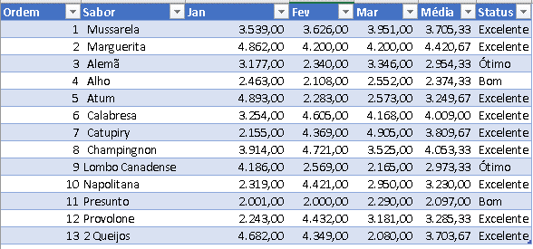
7 | Catupiry | 2,155.00 | 4,369.00 | 4,905.00 | 3,809.67
8 | Champingnon | 3,914.00 | 4,721.00 | 3,525.00 | 4,053.33
SINTAXE
9 | Lombo Canadense | 4,186.00 | 2,569.00 | 2,165.00 | 2,973.33
10 | Napolitana | 2,319.00 | 4,421.00 | 2,950.00 | 3,230.00
11 | Presunto | 2,001.00 | 2,000.00 | 2,290.00 | 2,097.00
12 | Provolone | 2,243.00 | 4,432.00 | 3,181.00 | 3,285.33
13 | 2 Queijos | 4,682.00 | 4,349.00 | 2,080.00 | 3,703.67

De | Até
R$ 2,000.00 | R$ 2,500.00
R$ 2,501.00 | R$ 3,000.00
R$ 3,001.00 | R$ 4,500.00

Status
Bom
Ótimo
Excelente

PROC-Matricial
PROC Matricial
PROC Matricial procura na primeira linha ou coluna de uma matriz pelo valor especificado e retorna um valor da mesma posição na última linha ou coluna da matriz. Use esta forma de PROC quando os valores que você deseja corresponder estiverem na primeira linha ou coluna da matriz.
SINTAXE
PROC (valor_procurado, matriz)
Ordem | Sabor | Jan | Fev | Mar | Média | Status
1 | Muçarela | 3,539.00 | 3,626.00 | 3,951.00 | 3,705.33
2 | Marguerita | 4,862.00 | 4,200.00 | 4,200.00 | 4,420.67
3 | Alemã | 3,177.00 | 2,340.00 | 3,346.00 | 2,954.33
4 | Alho | 2,463.00 | 2,108.00 | 2,552.00 | 2,374.33
5 | Atum | 4,893.00 | 2,283.00 | 2,573.00 | 3,249.67
6 | Calabresa | 3,254.00 | 4,605.00 | 4,168.00 | 4,009.00
7 | Catupiry | 2,155.00 | 4,369.00 | 4,905.00 | 3,809.67
8 | Champingnon | 3,914.00 | 4,721.00 | 3,525.00 | 4,053.33
SINTAXE
9 | Lombo Canadense | 4,186.00 | 2,569.00 | 2,165.00 | 2,973.33
10 | Napolitana | 2,319.00 | 4,421.00 | 2,950.00 | 3,230.00
11 | Presunto | 2,001.00 | 2,000.00 | 2,290.00 | 2,097.00
12 | Provolone | 2,243.00 | 4,432.00 | 3,181.00 | 3,285.33
13 | 2 Queijos | 4,682.00 | 4,349.00 | 2,080.00 | 3,703.67

De | Até | Status
R$ 2,000.00 | R$ 2,500.00 | Bom
R$ 2,501.00 | R$ 3,000.00 | Ótimo
R$ 3,001.00 | R$ 4,500.00 | Excelente

Situação Bancária
Situação bancária

Agência | Cliente | Conta Corrente | Abertura | Saldo Médio | Gerente | Situação | Mínimo | Máximo | Situação
167 | Generelt Lager | 868589-6 | 2009-05-04 | 2,538,012.00 | Adauto Valido |  | - | 500,000.00 | Ruim
335 | Penge | 359034-4 | 2007-02-08 | 4,586,546.00 | Alice Valgueiro |  | 500,000.01 | 750,000.00 | Regular
525 | Yto Nihon | 533951-5 | 2003-01-26 | 1,939,098.00 | Anauã Lopes |  | 750,000.01 | 1,000,000.00 | Bom
852 | Progestiona | 679343-7 | 2003-03-17 | 414,261.00 | Benjamin Bicudo |  | 1,000,000.01 | 5,000,000.00 | Ótimo
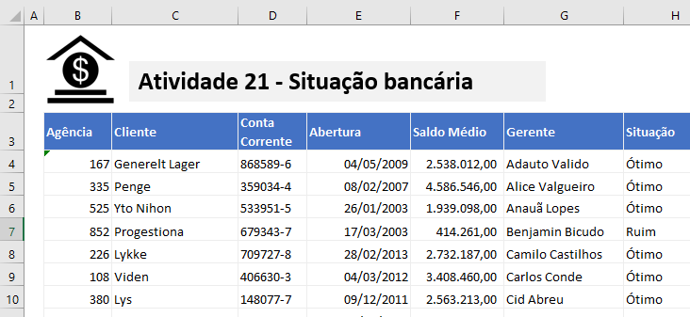
ATIVIDADE 20
Situação
Busque o Saldo Médio e retorne a situação de acordo com a tabela de Mínimo e Máximo
226 | Lykke | 709727-8 | 2013-02-28 | 2,732,187.00 | Camilo Castilhos
108 | Viden | 406630-3 | 2012-03-04 | 3,408,460.00 | Carlos Conde
380 | Lys | 148077-7 | 2011-12-09 | 2,563,213.00 | Cid Abreu
500 | Gode Nyheder | 538006-2 | 2010-05-30 | 212,396.00 | Clodomiro Fontes
656 | Mobile Enterprise | 847716-2 | 2008-11-12 | 4,048,500.00 | Epitácio Marques
382 | United Restauranter | 707690-9 | 2008-01-20 | 3,156,981.00 | Estrela Naves
399 | Generelt Lager | 724444-1 | 2005-01-13 | 1,710,066.00 | Ezra Figueira
695 | Penge | 682443-3 | 2009-09-13 | 1,445,755.00 | Fernando Areosa
475 | MaraEuro | 204477-4 | 2006-09-25 | 882,585.00 | Getúlio Mortágua
324 | Sherloid Helms | 240991-0 | 2011-02-13 | 3,887,776.00 | Gustavo Nogueira
846 | Lykke | 729032-0 | 2011-05-03 | 2,172,747.00 | Heleno Proença
888 | Viden | 993564-4 | 2010-09-17 | 4,889,686.00 | Hélio Andrade
416 | Generelt Lager | 679347-7 | 2013-01-10 | 2,961,762.00 | Henri Lousado
325 | Penge | 709729-8 | 2008-07-23 | 4,714,862.00 | Manoel Maranhão
947 | Gregory | 406638-3 | 2005-10-15 | 2,729,092.00 | Rafael Barbosa
373 | Protheus Mister | 148073-7 | 2007-12-28 | 4,572,383.00 | Rosa Valente
174 | Lykke | 538009-2 | 2003-08-17 | 915,951.00 | Stella Horta
732 | Viden | 847712-2 | 2012-04-07 | 2,498,685.00 | Susana Antas
742 | Lys | 707691-9 | 2008-10-03 | 2,538,286.00 | Teresa Cartaxo
852 | Gode Nyheder | 203727-8 | 2009-03-06 | 3,731,981.00 | Teresa Festas
179 | Mobile Enterprise | 406620-3 | 2013-02-13 | 3,990,918.00 | Zoraide Veloso

Caixa Registradora
Vendas diárias da caixa registradora


Data | Hora | Código | Descrição | Quantidade | Valor Da Venda | Total | % de imposto | Imposto Sobre Vendas | Total Com Imposto | Desconto
2012-02-01 | 10:30:00 | 90001 | Cobertor | 12 | R$ 74.95 | R$ 149.90 | 5.00% | R$ 7.50 | R$ 157.40
2012-02-01 | 10:33:00 | 90023 | Toalha de mesa | 6 | R$ 34.99 | R$ 209.94 | 5.00% | R$ 10.50 | R$ 220.44
2012-02-01 | 10:45:00 | 90005 | Prato redondo | 15 | R$ 55.95 | R$ 839.25 | 5.00% | R$ 41.96 | R$ 881.21
2012-02-01 | 10:55:00 | 90004 | Prato quadrado | 22 | R$ 2.95 | R$ 64.90 | 5.00% | R$ 3.25 | R$ 68.15
2012-02-01 | 11:45:00 | 90002 | Travesseiro | 56 | R$ 14.98 | R$ 838.88 | 5.00% | R$ 41.94 | R$ 880.82

ATIVIDADE 21
Verificar o Desconto conforme a quantidade comprada.
Quantidade | Desconto
10 | 5%
20 | 10%
30 | 15%
99 | 20%

Atividade 22
Atividade 22
Busca em diversas bases
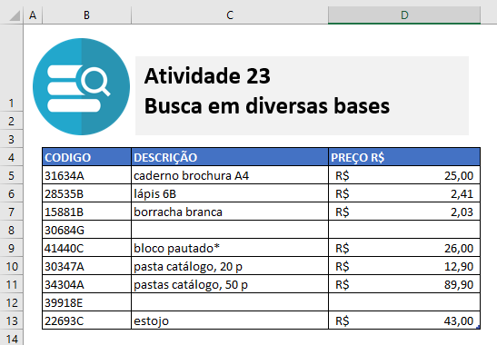
ATIVIDADE 23
Preencha a Descrição e Preço, conforme Código informado


 | CODIGO | DESCRIÇÃO | PREÇO R$
 | 31634A
 | 28535B
 | 15881B
 | 30684G
 | 41440C
 | 30347A
 | 34304A
 | 39918E
 | 22693C

PROCV COM SE
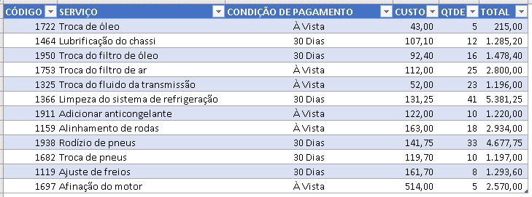
CÓDIGO | SERVIÇO | CONDIÇÃO DE PAGAMENTO | CUSTO | QTDE | TOTAL | CÓDIGO | SERVIÇO | À Vista | 30 Dias
1722 | Troca de óleo | 30 Dias |  | 5 | - | 1722 | Troca de óleo | 43.00 | 45.15
1464 | Lubrificação do chassi | 30 Dias |  | 12 | - | 1464 | Lubrificação do chassi | 102.00 | 107.10
1950 | Troca do filtro de óleo | 30 Dias |  | 16 | - | 1950 | Troca do filtro de óleo | 88.00 | 92.40
1753 | Troca do filtro de ar | À Vista |  | 25 | - | 1753 | Troca do filtro de ar | 112.00 | 117.60
1325 | Troca do fluido da transmissão | À Vista |  | 23 | - | 1325 | Troca do fluido da transmissão | 52.00 | 54.60
1366 | Limpeza do sistema de refrigeração | 30 Dias |  | 41 | - | 1366 | Limpeza do sistema de refrigeração | 125.00 | 131.25
1911 | Adicionar anticongelante | À Vista |  | 10 | - | 1911 | Adicionar anticongelante | 122.00 | 128.10
1159 | Alinhamento de rodas | À Vista |  | 18 | - | 1159 | Alinhamento de rodas | 163.00 | 171.15
1938 | Rodízio de pneus | 30 Dias |  | 33 | - | 1938 | Rodízio de pneus | 135.00 | 141.75
1682 | Troca de pneus | 30 Dias |  | 10 | - | 1682 | Troca de pneus | 114.00 | 119.70
1119 | Ajuste de freios | 30 Dias |  | 8 | - | 1119 | Ajuste de freios | 154.00 | 161.70
1697 | Afinação do motor | À Vista |  | 5 | - | 1697 | Afinação do motor | 514.00 | 539.70
PROCV COM SE
Preencha o Custo se acordo com a Condição de Pagamento, Se for À Vista um Valor , 30 Dias outro.

Atividade 23
Preencha Coluna Data do Pedido.
Se na TBL_BasePedido esta coluna estiver com células vazias, considere então que o pedido foi feito no dia de hoje.
Pedido

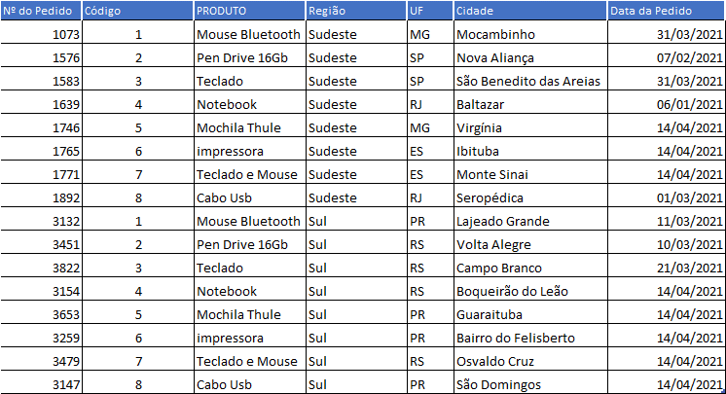
Nº do Pedido | Código | PRODUTO | Região | UF | Cidade | Data do Pedido
1073 | 1 | Mouse Bluetooth | Sudeste | MG | Mocambinho
1576 | 2 | Pen Drive 16Gb | Sudeste | SP | Nova Aliança
1583 | 3 | Teclado | Sudeste | SP | São Benedito das Areias
1639 | 4 | Notebook | Sudeste | RJ | Baltazar
1746 | 5 | Mochila Thule | Sudeste | MG | Virgínia
1765 | 6 | impressora | Sudeste | ES | Ibituba
1771 | 7 | Teclado e Mouse | Sudeste | ES | Monte Sinai
1892 | 8 | Cabo Usb | Sudeste | RJ | Seropédica
3132 | 1 | Mouse Bluetooth | Sul | PR | Lajeado Grande
3451 | 2 | Pen Drive 16Gb | Sul | RS | Volta Alegre
3822 | 3 | Teclado | Sul | RS | Campo Branco
3154 | 4 | Notebook | Sul | RS | Boqueirão do Leão
3653 | 5 | Mochila Thule | Sul | PR | Guaraituba
3259 | 6 | impressora | Sul | PR | Bairro do Felisberto
3479 | 7 | Teclado e Mouse | Sul | RS | Osvaldo Cruz
3147 | 8 | Cabo Usb | Sul | PR | São Domingos

Obs.: A data de hoje será a atual e não conforme a imagem.

